微生信示例249
sample | A-1 | A-2 | A-3 | B-1 | B-2 | B-3 | 微生信，您身边的数据分析，可视化专家
ICA1 | 5.7 | 11.7 | 9.9 | 5.7 | 4.5 | 3.2 | https://www.bioinformatics.com.cn/plot_basic_cluster_heatmap_with_labels_plot_249
DBNDD1 | 9.43 | 10.67 | 9.39 | 3.4 | 2.5 | 2.3
ALS2 | 10.59 | 9.89 | 8.5 | 4.2 | 5.75 | 2.5 | 输出示例图
CASP10 | 10.38 | 10.2 | 8.5 | 5.1 | 2.8 | 2.4
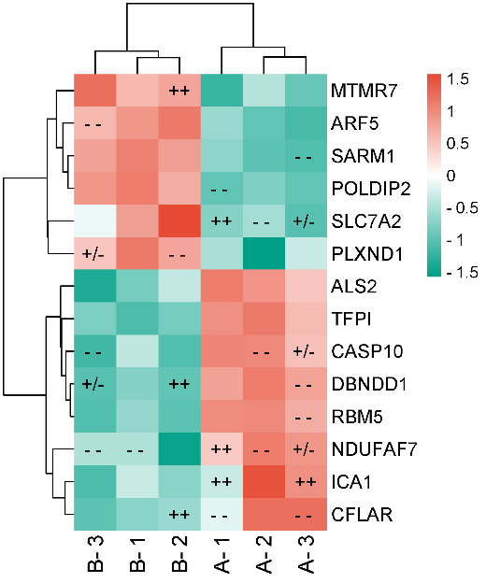
CFLAR | 5.75 | 10.85 | 10.9 | 3.9 | 4.2 | 2.8
TFPI | 9.82 | 10.45 | 8.5 | 2.5 | 3.4 | 3.5
NDUFAF7 | 8.9 | 11.02 | 10.33 | 5.75 | 2.4 | 5.75
RBM5 | 10.59 | 10.67 | 9.94 | 6.55 | 5.75 | 5.55
MTMR7 | 2.5 | 5.2 | 3.5 | 9.21 | 9.76 | 11.47
SLC7A2 | 3.5 | 4.2 | 2.5 | 9.21 | 11.78 | 5.75
ARF5 | 4.5 | 3.2 | 2.7 | 9.89 | 10.72 | 8.81
SARM1 | 3.5 | 2.2 | 1.9 | 10.85 | 9.76 | 9.73
POLDIP2 | 3.5 | 4.2 | 3.5 | 11.33 | 9.76 | 10.49
PLXND1 | 5.1 | 1.2 | 5.75 | 11.22 | 9.76 | 8.81

sample | A-1 | A-2 | A-3 | B-1 | B-2 | B-3
ICA1 | ++ | NA | ++ | NA | NA | NA
DBNDD1 | NA | NA | -- | NA | ++ | +/-
ALS2 | NA | NA | NA | NA | NA | NA
CASP10 | NA | -- | +/- | NA | NA | --
CFLAR | -- | NA | -- | NA | ++ | NA | 注意：
TFPI | NA | NA | NA | NA | NA | NA
NDUFAF7 | ++ | -- | +/- | -- | NA | --
RBM5 | NA | NA | -- | NA | NA | NA
MTMR7 | NA | NA | NA | NA | ++ | NA | 使用问题，或数据分析合作意向
SLC7A2 | ++ | -- | +/- | NA | NA | NA | 请微信扫码联系我们

ARF5 | NA | NA | NA | NA | NA | --
SARM1 | NA | NA | -- | NA | NA | NA
POLDIP2 | -- | NA | NA | NA | NA | NA
PLXND1 | NA | NA | NA | NA | -- | +/-

